納付書 (非加盟団体)
第72回 市 民 ス ポ ー ツ 祭 空 手 道 大 会

参加費納付書

 | （カッコ内の参加費は、市空連加盟者の参加費）
出 場 種 目 | 出 場 人 数 |  |  |  | 内 訳 |  |  |  |  |  |  |  |  | 金 額
小学生1～2年男 | 1,300円 | ( | 1,000円 | ) × | (形のみ) | 0 | (人) | (組手のみ) | 0 | (人) | (両方) | 0 | (人) | 円
 |  |  |  | 人 |  |  |  |  |  |  | 2,600円
小学生1～2年女 | 1,300円 | ( | 1,000円 | ) × | (形のみ) | 0 | (人) | (組手のみ) | 0 | (人) | (両方) | 0 | (人) | 円
 |  |  |  | 人 |  |  |  |  |  |  | 2,600円
小学生3～4年男 | 1,300円 | ( | 1,000円 | ) × | (形のみ) | 0 | (人) | (組手のみ) | 0 | (人) | (両方) | 0 | (人) | 円
 |  |  |  | 人 |  |  |  |  |  |  | 2,600円
小学生3～4年女 | 1,300円 | ( | 1,000円 | ) × | (形のみ) | 0 | (人) | (組手のみ) | 0 | (人) | (両方) | 0 | (人) | 円
 |  |  |  | 人 |  |  |  |  |  |  | 2,600円
小学生5～6年男 | 1,300円 | ( | 1,000円 | ) × | (形のみ) | 0 | (人) | (組手のみ) | 0 | (人) | (両方) | 0 | (人) | 円
 |  |  |  | 人 |  |  |  |  |  |  | 2,600円
小学生5～6年女 | 1,300円 | ( | 1,000円 | ) × | (形のみ) | 0 | (人) | (組手のみ) | 0 | (人) | (両方) | 0 | (人) | 円
 |  |  |  | 人 |  |  |  |  |  |  | 2,600円
中学生 男 | 1,300円 | ( | 1,000円 | ) × | (形のみ) | 0 | (人) | (組手のみ) | 0 | (人) | (両方) | 0 | (人) | 円
 |  |  |  | 人 |  |  |  |  |  |  | 2,600円
中学生 女 | 1,300円 | ( | 1,000円 | ) × | (形のみ) | 0 | (人) | (組手のみ) | 0 | (人) | (両方) | 0 | (人) | 円
 |  |  |  | 人 |  |  |  |  |  |  | 2,600円
高校生 男 | 1,500円 | ( | 1,200円 | ) × | (形のみ) | 0 | (人) | (組手のみ) | 0 | (人) | (両方) | 0 | (人) | 円
 |  |  |  | 人 |  |  |  |  |  |  | 3,000円
高校生 女 | 1,500円 | ( | 1,200円 | ) × | (形のみ) | 0 | (人) | (組手のみ) | 0 | (人) | (両方) | 0 | (人) | 円
 |  |  |  | 人 |  |  |  |  |  |  | 3,000円
一般 男 | 1,500円 | ( | 1,200円 | ) × | (形のみ) | 0 |  | (組手のみ) | 0 | (人) | (両方) | 0 | (人) | 円
 |  |  |  | 人 |  |  |  |  |  |  | 3,000円
一般 女 | 1,500円 | ( | 1,200円 | ) × | (形のみ) | 0 |  | (組手のみ) | 0 | (人) | (両方) | 0 | (人) | 円
 |  |  |  | 人 |  |  |  |  |  |  | 3,000円
合計 |  |  |  | 人 |  |  |  |  |  |  |  |  |  | 円
上記のとおり納入いたします。
 |  |  |  |  |  |  |  |  |  |  | 2026-01-01
受領書が必要な団体は下記の「要」に〇印をお願い致します。
プリントアウトした物に捺印の上、お渡しします。 |  |  |  |  |  |  |  |  | 団 体 名 ：

 |  |  |  |  |  |  |  |  | 記 載 責 任 者 ：
 | 要 |  | 不要
 |  |  |  |  |  |  |  |  | 連 絡 先 電 話 ：

受領書
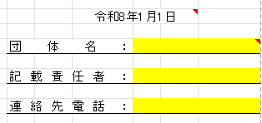
 |  |  |  |  |  |  |  |  |  |  | 令和8年 月 日

 | 0 |  |  |  | 様

 |  |  | ★ 円

 |  |  | 第72回市民スポーツ祭空手道大会参加費として上記正に領収いたしました。

 |  |  |  |  |  |  |  |  | 長岡市空手道連盟 印

入力方法
各選手の参加種目にプルダウンで○を入力します。
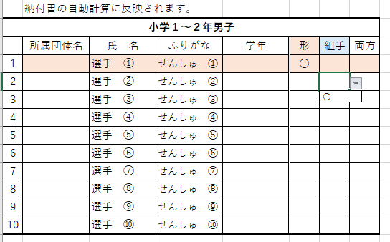

１種目のみ参加の選手には分かり易く自動で着色されます。
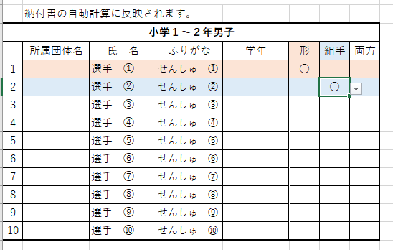

納付書には上記の入力内容が自動計算で反映されます。
日付・団体名・記載責任者・連絡先電話 のみご入力下さい。

